Estadísticas
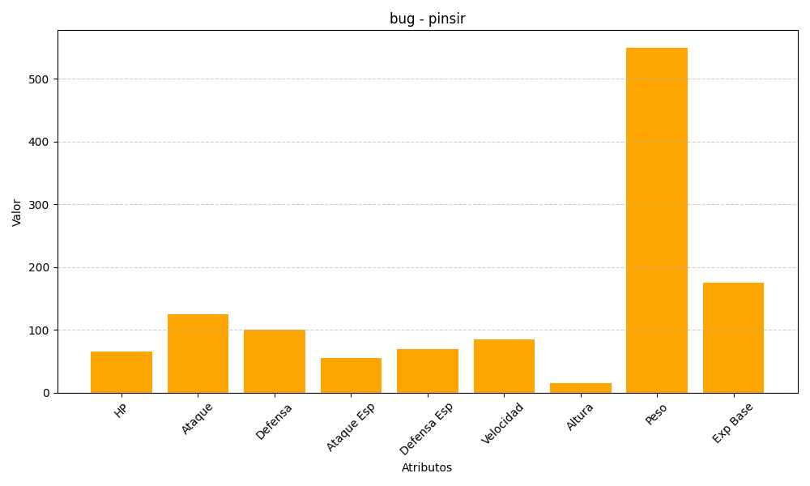
ID | Nombre | Tipo | HP | Ataque | Defensa | Ataque Especial | Defensa Especial | Velocidad | Altura | Peso | Experiencia Base
127 | pinsir | bug | 65 | 125 | 100 | 55 | 70 | 85 | 15 | 550 | 175

